Ordering Jan
รายงานแจ้งปัญหา Telesales ประจำปี 2569 |  |  |  |  |  |  |  |  |  |  |  | Total | 3,920.01 | ฿
NO. | ปัญหา ขนม | ปัญหา ขนส่ง | วัน/เดือน/ปี ที่แจ้ง | เขตการขาย | รหัสสาขา | ชื่อสินค้า | จำนวนสินค้า ที่พบปัญา (กล่อง) | สาเหตุที่พบปัญหา | อุณหภูมิตู้แช่ | วันที่ผลิต | วันหมดอายุ | ราคา | คิดเป็นจำนวนเงิน | สถานะการแจ้งปัญหา QA/QC | การแก้ปัญหา QA/QC | หมายเหตุ | รูปภาพประกอบ
1 |  |  | 244440 | กรุงเทพฯ | 00211 BYC ศิริราช | แซนวิซปูอัด,แซนวิซแฮมชีส | 1 | คราบสิ่งสกปรก |  |  |  | 28 | 28.00 | แจ้งแล้ว
2 |  |  | 244440 | ขอนแก่น | ร้านภูมิสุข 50092 | เบาหวิว | 19 | ยิงวันที่ผลิตวันหมดอายุผิด |  | 24/12/2568 | 244319 | 50 | 950.00 | แจ้งแล้ว |  |  | 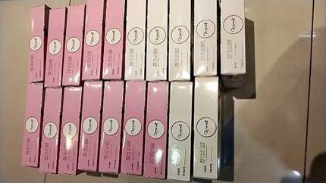
3 |  |  | 244440 | ปทุมธานี | SD5056 | ชิฟฟอนรวมรส 4 ชิ้น | 1 | มีเศษฝุ่นอยู่ข้างในขนม |  | 244381 | 21/1/2569 | 55 | 55.00 | แจ้งแล้ว |  |  | 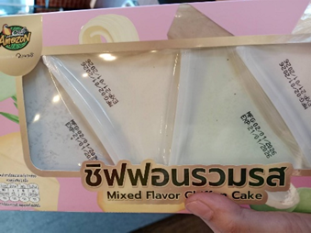
4 |  |  | 244440 | ขอนแก่น | ส.เสถียรศักดิ์ | เมอแรงค์ | 4 | เมอแรงค์แตกหัก |  |  |  | 65 | 65.00 | แจ้งแล้ว
5 |  |  | 244440 | ขอนแก่น | SD5471 | เค้กโบราณและเค้กโบราณผลไม้ | 6 | สินค้าหน้าเละ |  |  |  | 30 | 180.00 | แจ้งแล้ว
6 |  |  | 244501 | อยุธยา | ปตท.บ้านใหญ่วังน้อย | ชิฟฟ่อนรวมรส 8 ชิ้น | 2 | ขนมขึ้นรา |  | 244350 | 20/1/2569 | 100 | 200.00 | แจ้งแล้ว
7 |  |  | 18/1/2569 | BCY สำนักงานใหญ่ | BCY สำนักงานใหญ่ | แซนวิชแฮมชีส | 1 | มายองเนสทะลัก |  |  |  | 28 | 28.00 | แจ้งแล้ว
8 |  |  | 20/1/2569 | BCY สำนักงานใหญ่ | BCY สำนักงานใหญ่ | แซนวิช | 1 | ขนมปังแข็ง |  |  |  | 28 | 28.00 | แจ้งแล้ว |  |  | 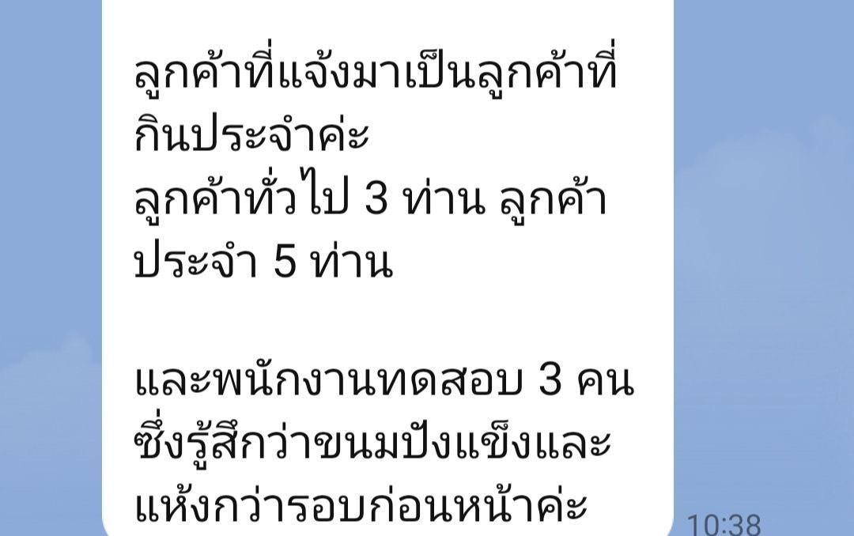
9 |  |  | 22/1/2569 | BCY รพ.พญาไท | BCY รพ.พญาไท | แพนเค้กฝอยทอง | 1 | มีเศษฝุ่นข้างในกล่อง |  | 16/1/2569 | 31/1/2569 | 55 | 55.00 | แจ้งแล้ว
10 |  |  | 22/1/2569 | BCY รพ.พญาไท | BCY รพ.พญาไท | แซนวิชแฮมชีส | 3 | มีตัวแมลงเล็กๆในขนม |  |  |  | 28 | 84.00 | แจ้งแล้ว
11 |  |  | 22/1/2569 | BCY รพ.พญาไท | BCY รพ.พญาไท | ชิฟฟ่อน | 1 | กล่องไม่สะอาด |  |  |  | 30 | 30.00 | แจ้งแล้ว
 |  |  | 25/01/2569 | CJ ดอนเจย์ดี | - | แซนด์วิชปูอัด | 2 | ขนมมีรสชาติเปรี้ยวก่อนวันหมดอายุ |  | 20/01/2569 | 27/01/2569 | 30.37 | 60.74 | แจ้งแล้ว
 |  |  | 28/01/2569 | เชียงใหม่ | DD0112 | แซนวิซ/เอแคลร์/ครีมฮอร์น | 28 | กล่องไม่สะอาด |  |  |  | 30.37 | 850.36 | แจ้งแล้ว |  |  | 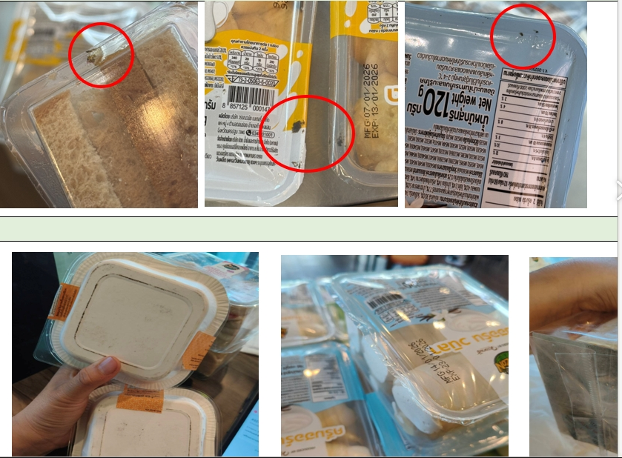
 |  |  | 28/01/2569 | เชียงใหม่ | DD3542 | แซนวิซ/เอแคลร์/ครีมฮอร์น | 43 | กล่องไม่สะอาด |  |  |  | 30.37 | 1,305.91 | แจ้งแล้ว

 |  |  |  |  |  |  |  |  |  |  |  |  | -
 |  |  |  |  |  |  |  |  |  |  |  |  | -
 |  |  |  |  |  |  |  |  |  |  |  |  | -
 |  |  |  |  |  |  |  |  |  |  |  |  | -
 |  |  |  |  |  |  |  |  |  |  |  |  | -
 |  |  |  |  |  |  |  |  |  |  |  |  | -
 |  |  |  |  |  |  |  |  |  |  |  |  | -
 |  |  |  |  |  |  |  |  |  |  |  |  | -
 |  |  |  |  |  |  |  |  |  |  |  |  | -
 |  |  |  |  |  |  |  |  |  |  |  |  | -
 |  |  |  |  |  |  |  |  |  |  |  |  | -
 |  |  |  |  |  |  |  |  |  |  |  |  | -
 |  |  |  |  |  |  |  |  |  |  |  |  | -
 |  |  |  |  |  |  |  |  |  |  |  |  | -
 |  |  |  |  |  |  |  |  |  |  |  |  | -
 |  |  |  |  |  |  |  |  |  |  |  |  | -
 |  |  |  |  |  |  |  |  |  |  |  |  | -
 |  |  |  |  |  |  |  |  |  |  |  |  | -
 |  |  |  |  |  |  |  |  |  |  |  |  | -
 |  |  |  |  |  |  |  |  |  |  |  |  | -
 |  |  |  |  |  |  |  |  |  |  |  |  | -
 |  |  |  |  |  |  |  |  |  |  |  |  | -
 |  |  |  |  |  |  |  |  |  |  |  |  | -
 |  |  |  |  |  |  |  |  |  |  |  |  | -

Ordering Mar
รายงานแจ้งปัญหา Telesales ประจำปี 2569 |  |  |  |  |  |  |  |  |  |  |  | Total | 2,702.67 | ฿
NO. | ปัญหา ขนม | ปัญหา ขนส่ง | วัน/เดือน/ปี ที่แจ้ง | เขตการขาย | รหัสสาขา | ชื่อสินค้า | จำนวนสินค้า ที่พบปัญา (กล่อง) | สาเหตุที่พบปัญหา | อุณหภูมิตู้แช่ | วันที่ผลิต | วันหมดอายุ | ราคา | คิดเป็นจำนวนเงิน | สถานะการแจ้งปัญหา QA/QC | การแก้ปัญหา QA/QC | หมายเหตุ | รูปภาพประกอบ
1 |  |  | 01.03.2569 | ของฝากแม่กุหลาบ |  | ชิฟฟ่อน | 1 | ขึ้นรา |  | 17.02.26 | 08.03.26 | 120 | 120.00 | แจ้งแล้ว | หนังสือชี้แจง | 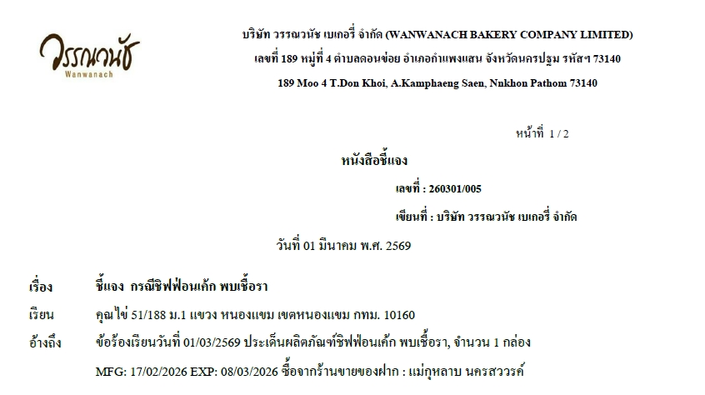 | 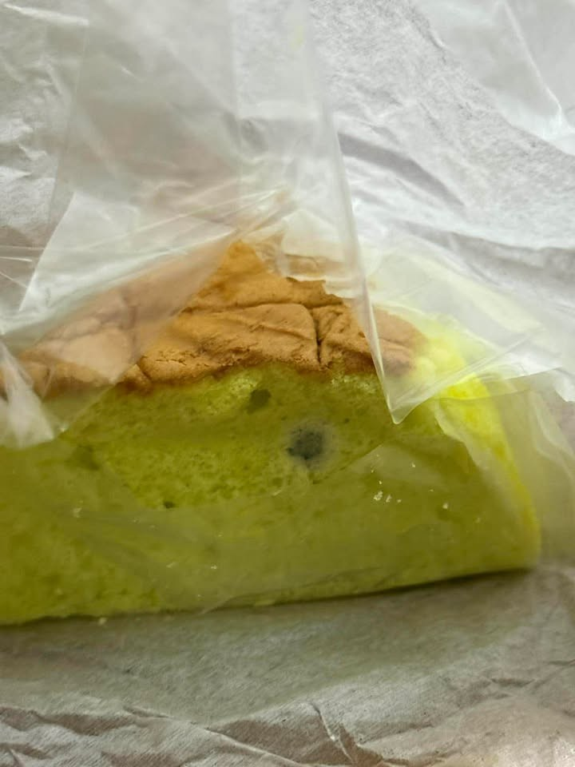
2 |  |  | 01.03.2569 | ร้านศรีฟ้า |  | ชิฟฟ่อน | 1 | ขึ้้นรา |  | 14.02.26 | 05.03.26 | 100 | 100.00 | แจ้งแล้ว | หนังสือชี้แจง | 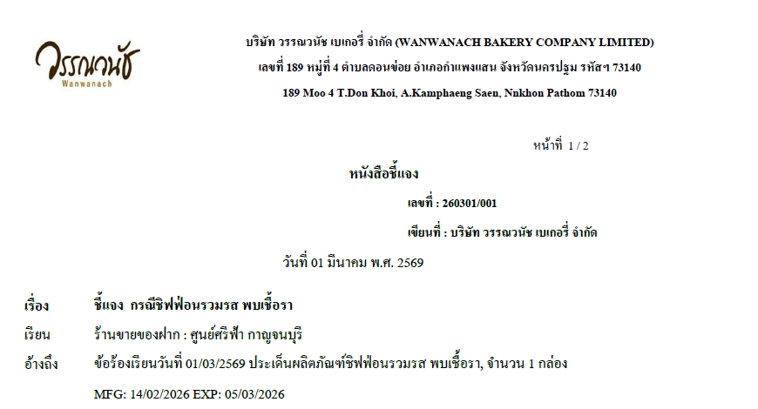
3 |  |  | 05.03.26 | ไร่นายจุลเส้นเพชรบูรณ์ร้าน 20039 |  | เค้กเบาหวิว | 1 | ขึ้้นรา |  | 21.02.26 | 12.03.26 | 65 | 65.00 | แจ้งแล้ว | หนังสือชี้แจง | 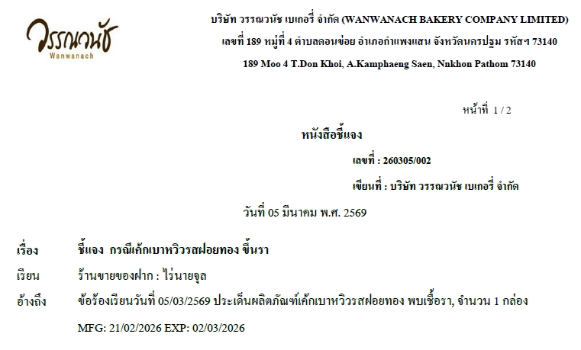
4 |  |  | 05.03.26 | ภูเก็ต DD1434 |  | ปังเนยนิ่ม | 4 | ขนมมีกลิ่น รสชาติไม่เหมือนเดิม |  | 17.03.26 | 26.02.26 | 65 | 260.00 | แจ้งแล้ว | หนังสือชี้แจง | 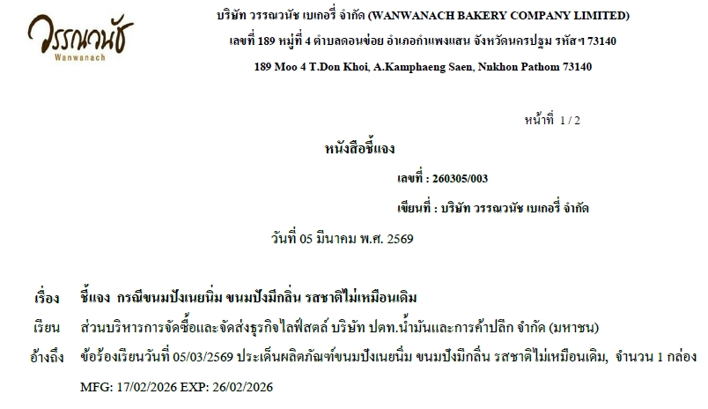
5 |  |  | 06.03.2569 | DD0185 ราชบุรี |  | เอแคลร์ชาไทย | 2 | รสชาติเค็ม |  | 244472 | 14/03/2569 | 55 | 110.00 | แจ้งแล้ว | หนังสือชี้แจง | 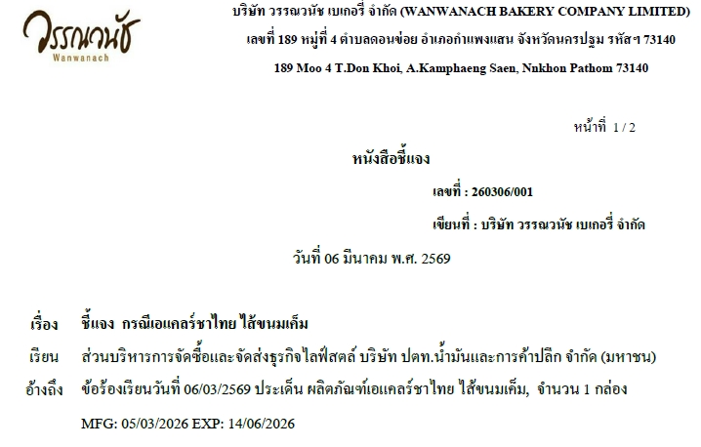
6 |  |  | 08.03.26 | RM1874 |  | เอแคลร์นมสด | 1 | ขึ้นราก่อนวันหมดอายุ |  | 244503 | 244686 | 55 | 55.00 | แจ้งแล้ว | หนังสือชี้แจง | 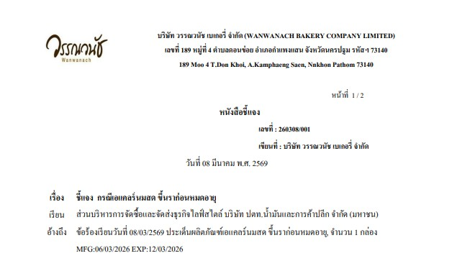
7 |  |  | 09.03.2569 | E 00147 BCY |  | ซอฟท์เค้กช็อคโกแลตมูส | 3 | พบจุดขาวๆบนหน้าเค้ก |  | 28/02/2569 | 244595 | 40 | 120.00 | แจ้งแล้ว | หนังสือชี้แจง | 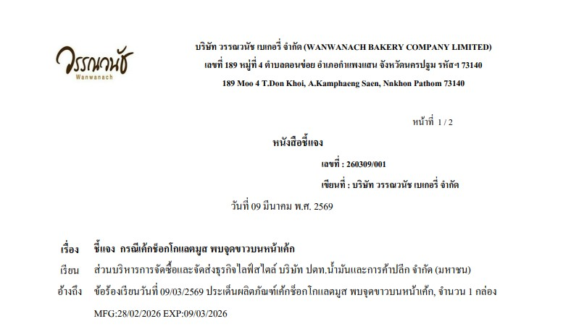 | 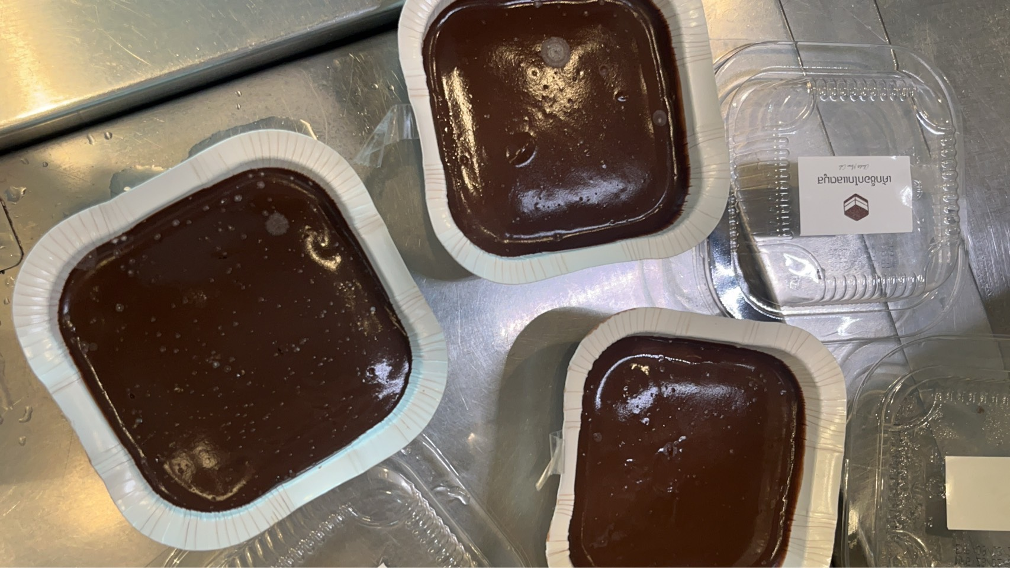
8 |  |  | 10.03.2569 | RM2042 ขอนแก่น |  | แซนวิสโฮสวีทแฮมชีส | 5 | มีสิ่งปนเปื้อนบนกล่องขนม |  | 244595 | 18/3/2569 | 50 | 250.00 | แจ้งแล้ว | หนังสือชี้แจง | 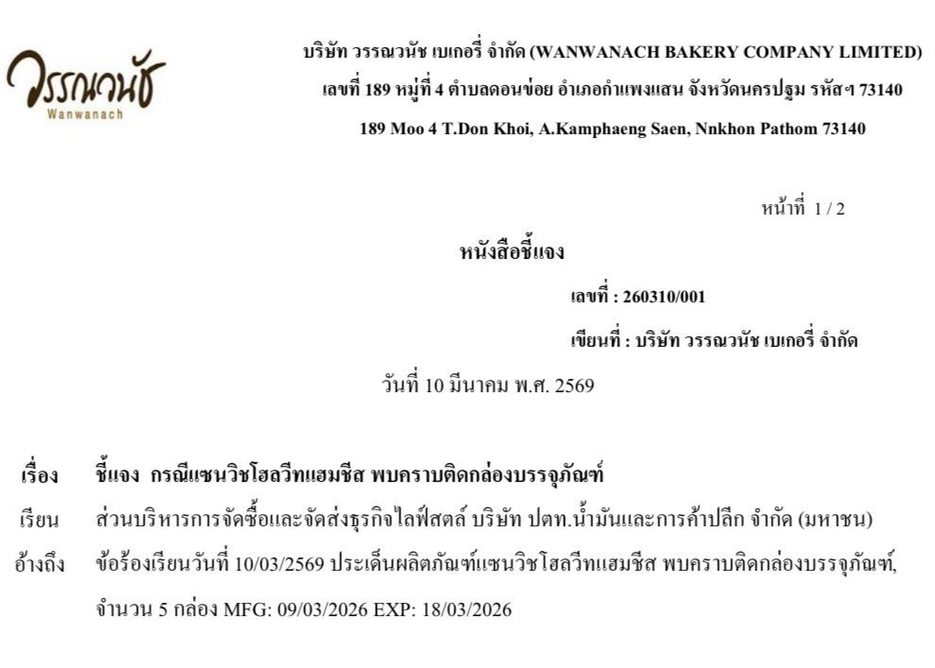 | 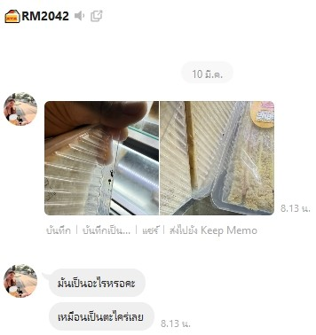
9 |  |  | 10.03.2569 | 00255 แบล็คเคนยอน |  | แซนวิสโฮสวีทแฮมชีส | 3 | มีสิ่งปนเปื้อนบนกล่องขนม |  | 244595 | 18/3/2569 | 50 | 150.00 | แจ้งแล้ว | หนังสือชี้แจง | 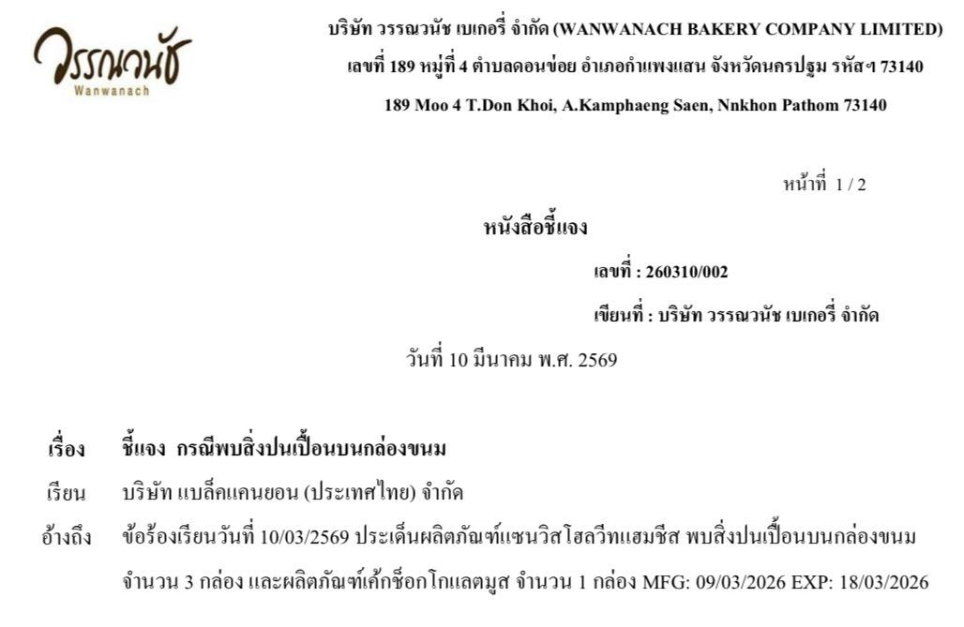 | 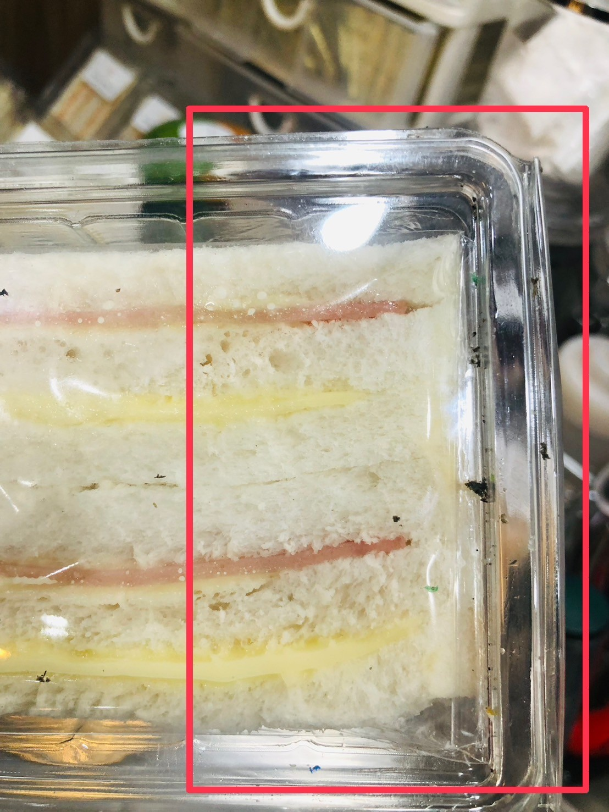
10 |  |  | 10.03.2569 | 00255 แบล็คเคนยอน |  | เค้กช็อกโกแลตมูส | 1 | มีสิ่งปนเปื้อนบนกล่องขนม |  | 244595 | 18/3/2569 | 40 | 40.00 | แจ้งแล้ว | หนังสือชี้แจง | 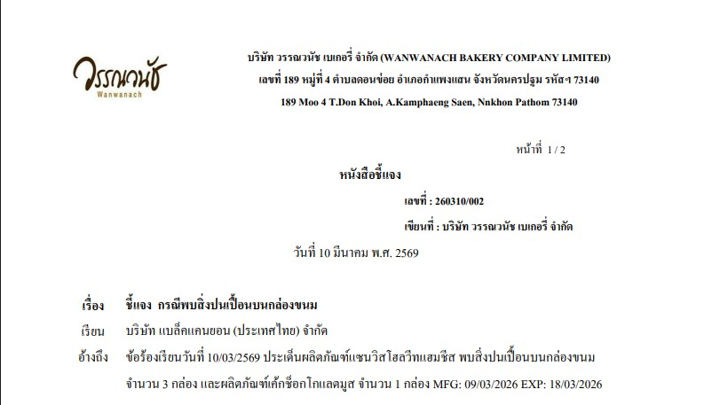
11 |  |  | 12.03.2569 | DD5410 เส้นใต้-ภูเก็ต |  | ปังลาวาไข่เค็ม | 1 | พบเศษสีดำบนหน้าขนม |  | 1969-10-03 | 19/03/69 | 40 | 40.00 | แจ้งแล้ว | หนังสือชี้แจง | 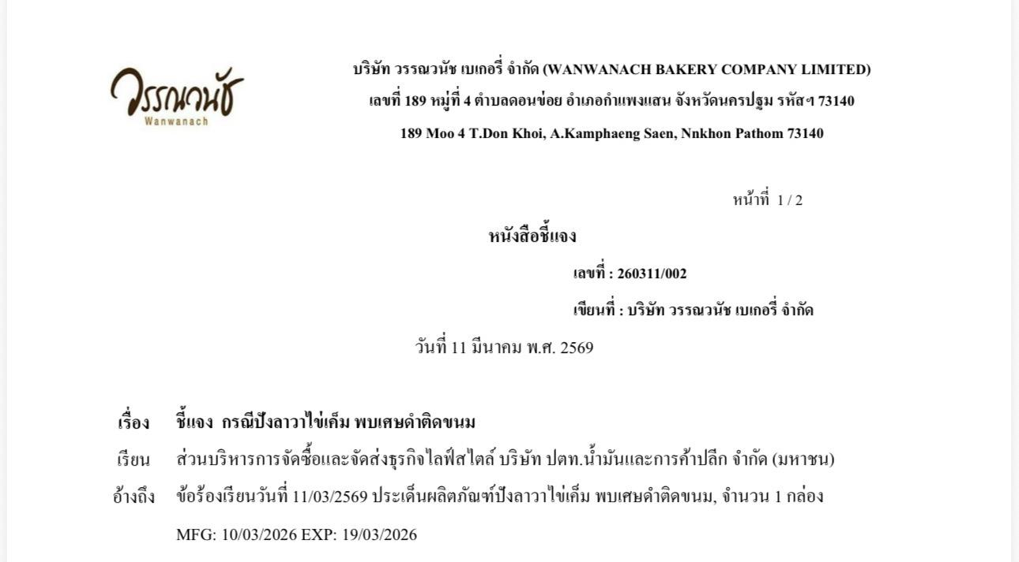
12 |  |  | 12.03.2569 | 2984 กรุงเทพ - วงแหวน แมคโคร |  | ขนมปังสังขยา | 1 | เปรี้ยว ขนมลูกเล็ก |  | 05.03.26 | 14.03.26 | 60 | 60.00 | แจ้งแล้ว | หนังสือชี้แจง | 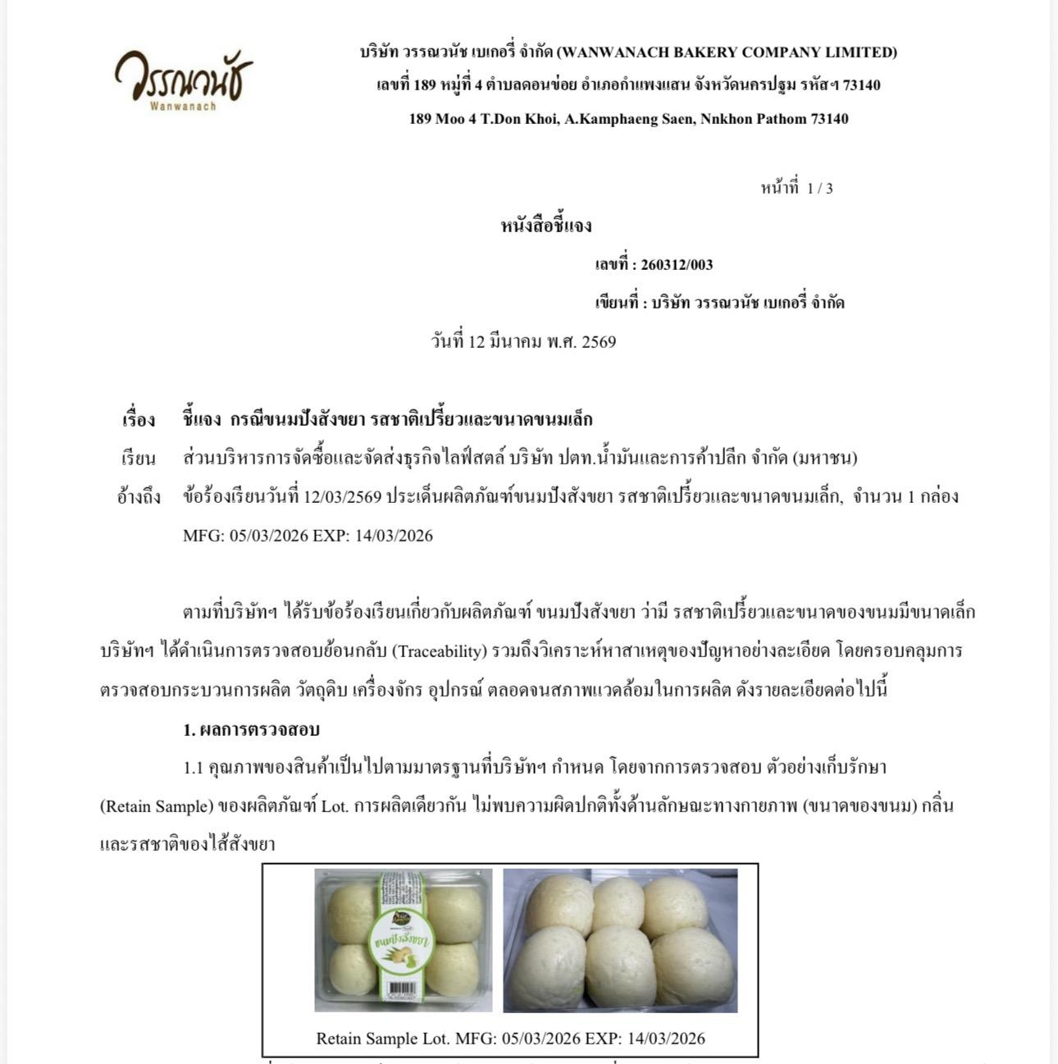
13 |  |  | 13.03.2569 | DD1220 |  | เค้กมะพร้าวสามเหลี่ยม | 1 | เปรี้ยว |  | 09.03.2569 | 18.03.2569 | 65 | 65.00 | แจ้งแล้ว | หนังสือชี้แจง
14 |  |  | 16.03.2569 | 10107 เอกชัยสาลี่ |  | ชิฟฟ่อนรวมรส 8 ชิ้น | 1 | พบรา |  | 27.02.69 | 18.03.69 | 70 | 70.00 | แจ้งแล้ว | หนังสือชี้แจง | 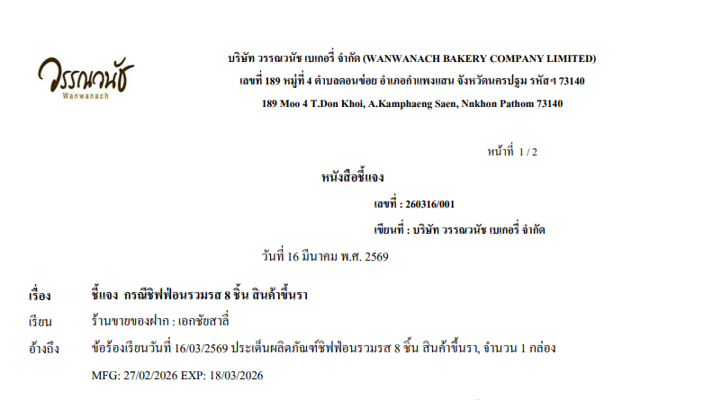
15 |  |  | 19.03.2569 | อเมซอนฟินฟู้ดปาร์ค |  | ขนมปังเนยนุ่ม | 1 | พบเส้นผมอยู่บนหน้าขนม |  | 12.03.2569 | 21.03.2569 | 65 | 65.00 | แจ้งแล้ว | หนังสือชี้แจง | 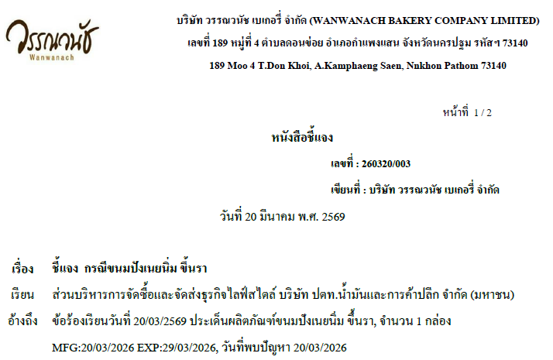
16 |  |  | 20.03.2569 | SD3716 เส้นนครสวรรค์1 |  | ขนมปังเนยนุ่ม | 1 | พบเชื้อรา |  | 20/03/2569 | 29/03/2569 | 65 | 65.00 | แจ้งแล้ว | หนังสือชี้แจง
17 |  |  | 21.03.2569 | DD1178 |  | ครีมฮอร์น วนิลา | 1 | พบสิ่งแปลกปลอมอยู่ในกล่องขนม |  | 19.03.2569 | 28.03.2569 | 55 | 55.00 | แจ้งแล้ว | หนังสือชี้แจง
18 |  |  | 22.03.2569 | SD4618 เสรีไทย 60 มีนบุรี |  | เอแคลร์ | 2 | พบสิ่งแปลกปลอมอยู่ในกล่องขนม |  | 21.03.2569 | 28.03.2569 | 55 | 110.00 | แจ้งแล้ว | หนังสือชี้แจง | 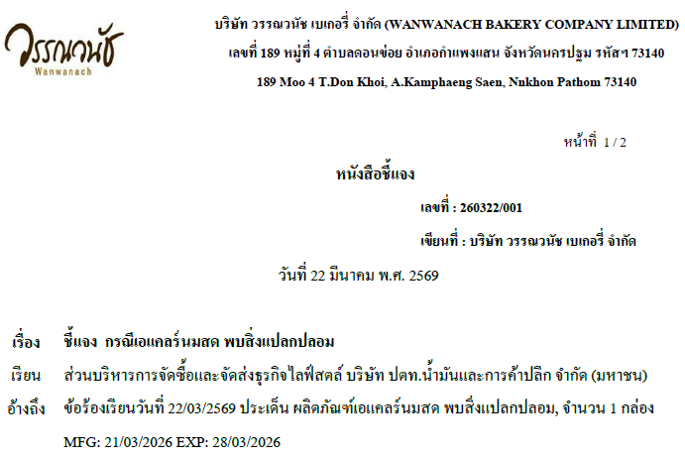 | 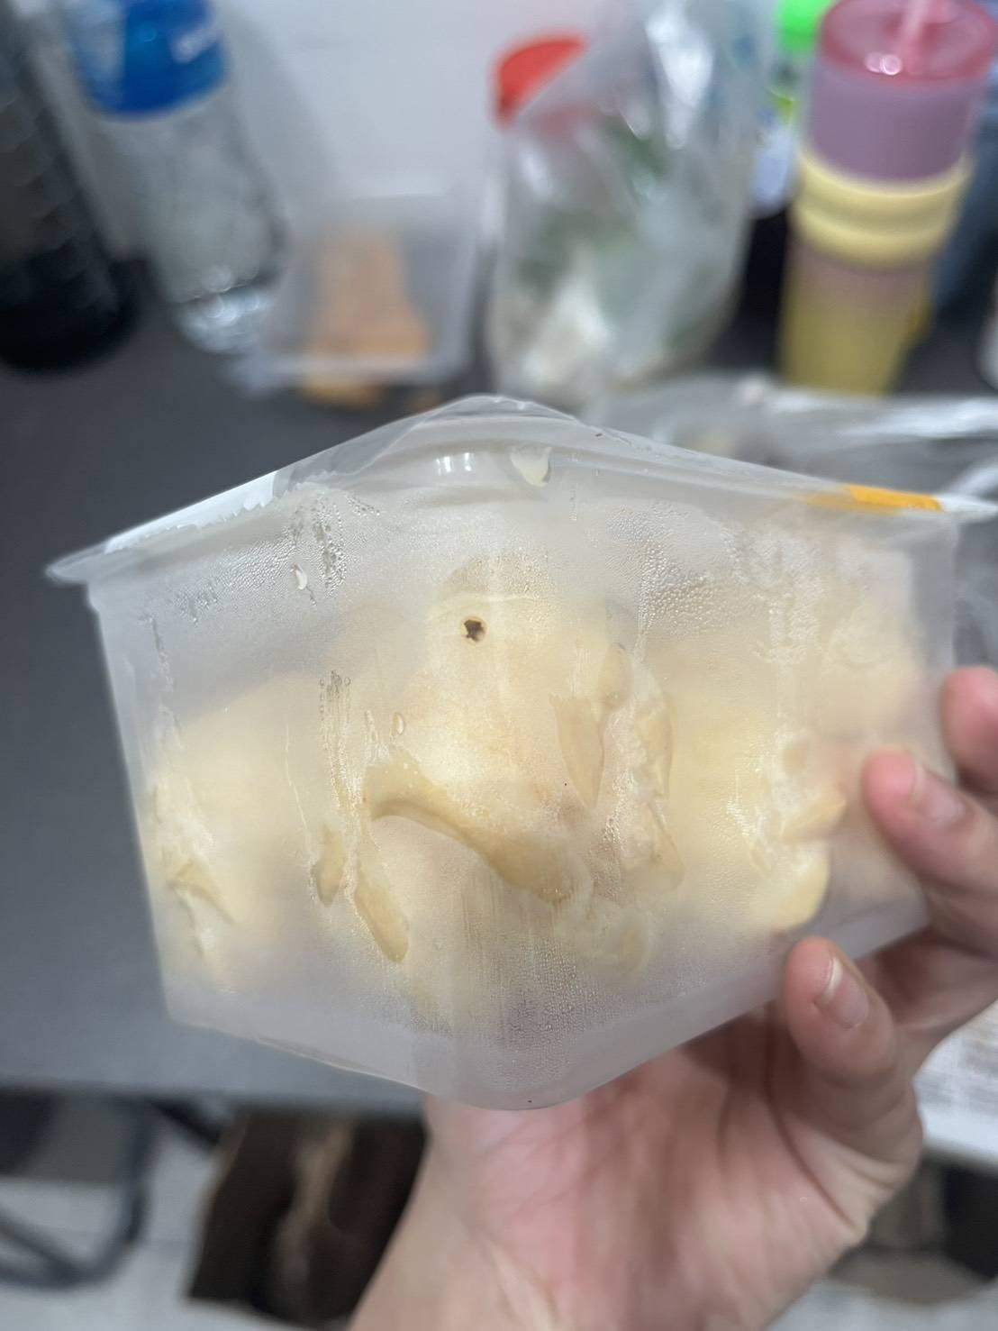
18 |  |  | 22.03.2569 | Amazon |  | แซนวิชไร้ขอบ | 3 | แซนวิชไร้ขอบ แต่ยังมีขอบอยู่ |  | - | - | 50 | 150.00 | แจ้งแล้ว | หนังสือชี้แจง | 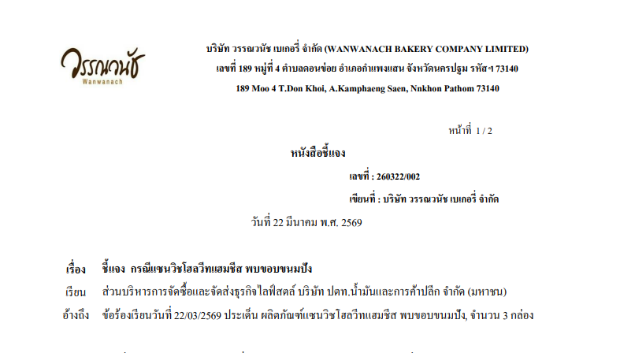 | 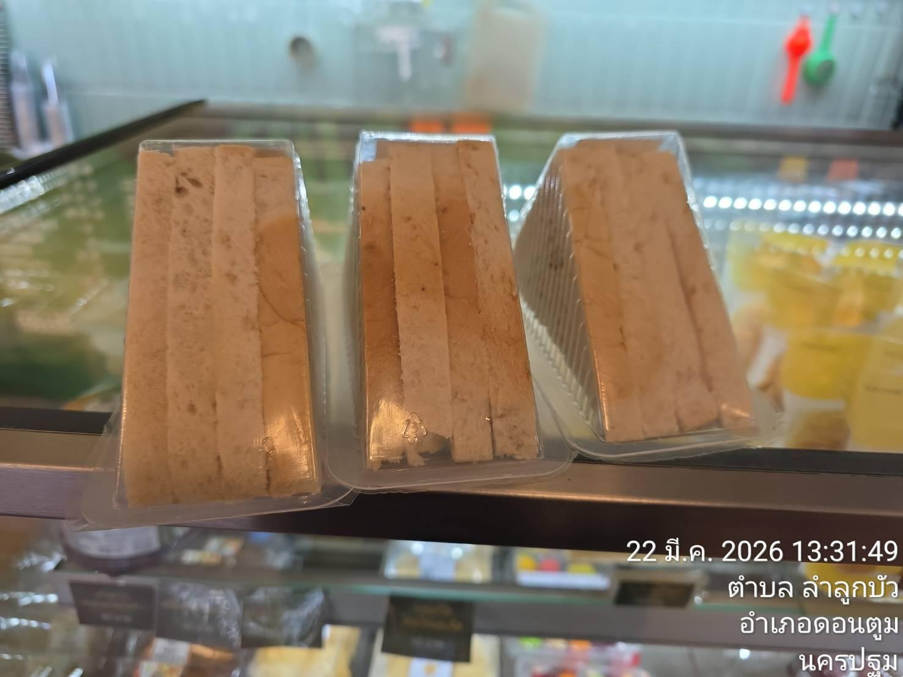
19 |  |  | 23.03.2569 | DD1178 สระบุรี |  | เอแคร์นมสด | 1 | พบสิ่งแปลกปลอมอยู่ในกล่องขนม |  | 19.03.2569 | 25.03.2569 | 55 | 55.00 | แจ้งแล้ว | หนังสือชี้แจง | 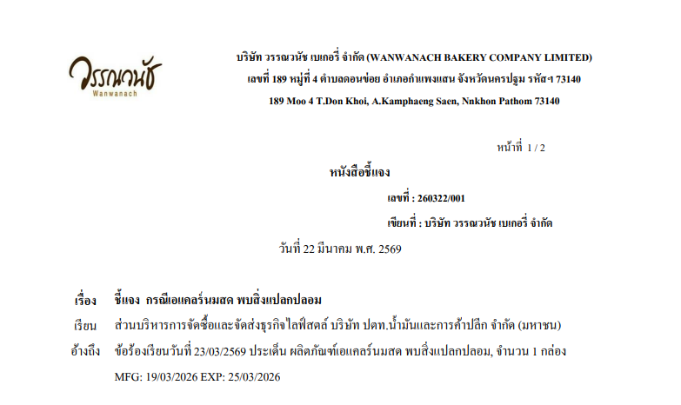 | 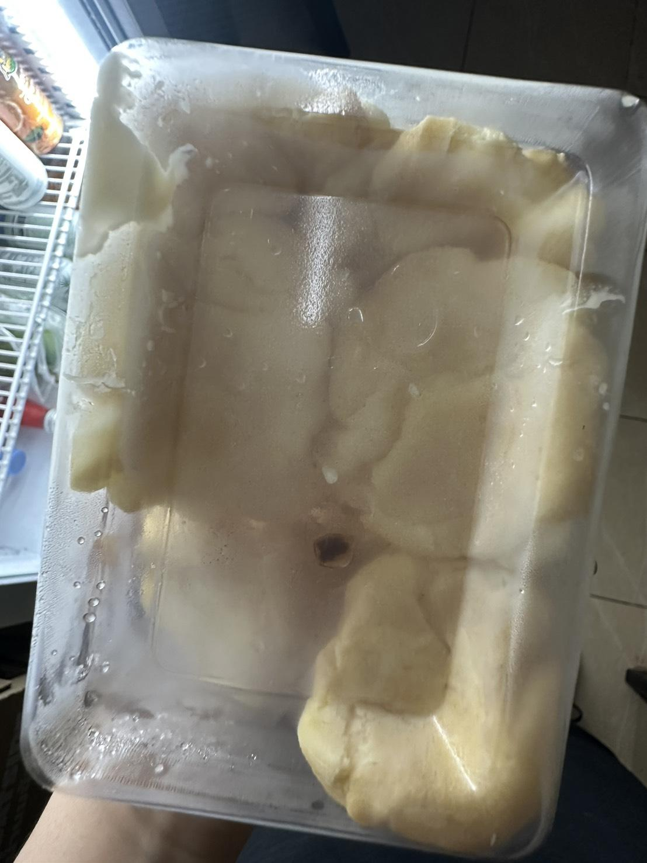
20 |  |  | 23.03.2569 | 10075 ปึงหงี่เชียงสนญ. |  | ชิฟฟ่อนห่อกระดาษ รวมรส8ชิ้น | 1 | พบขึ้นรา |  | 16/03/2569 | 244443 | 100 | 100.00 | แจ้งแล้ว | หนังสือชี้แจง | 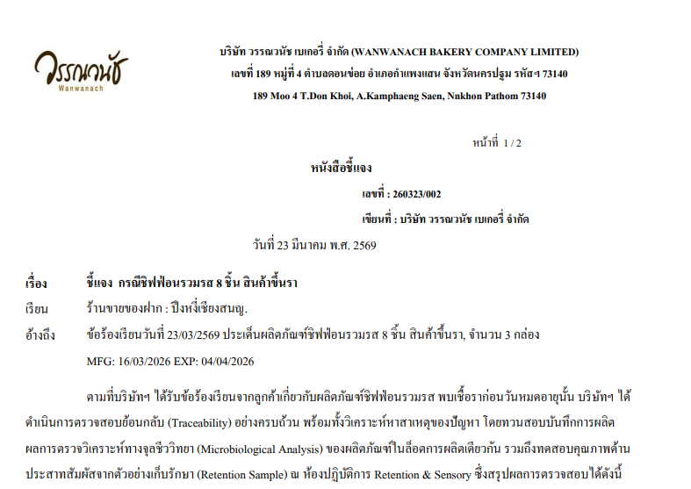 | 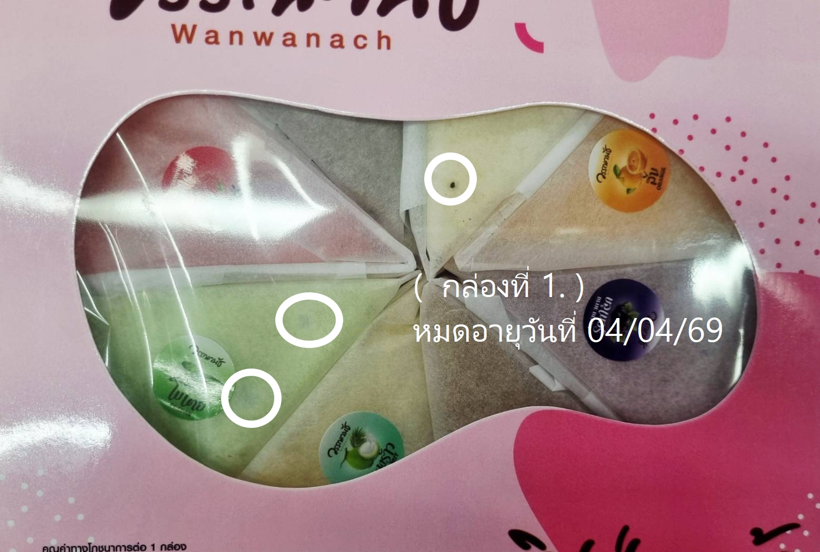
21 |  |  | 24.03.2569 | 10511 10512 เมืองทอง |  | แซนด์วิชแฮมชีส | 1 | ขนาดไม่เท่ากัน |  | 24/3/2026 | 02/04/2026 | 28 | 28.00 | แจ้งแล้ว | หนังสือชี้แจง | 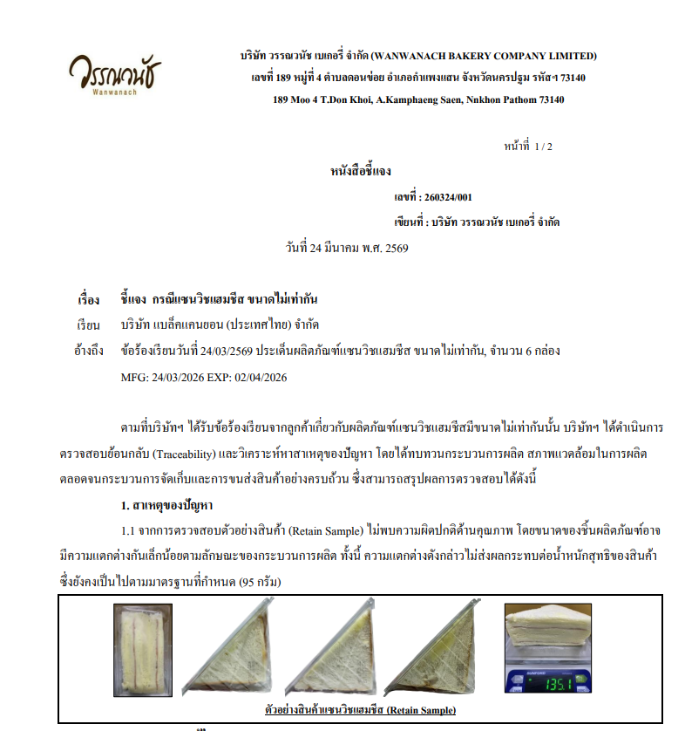 | 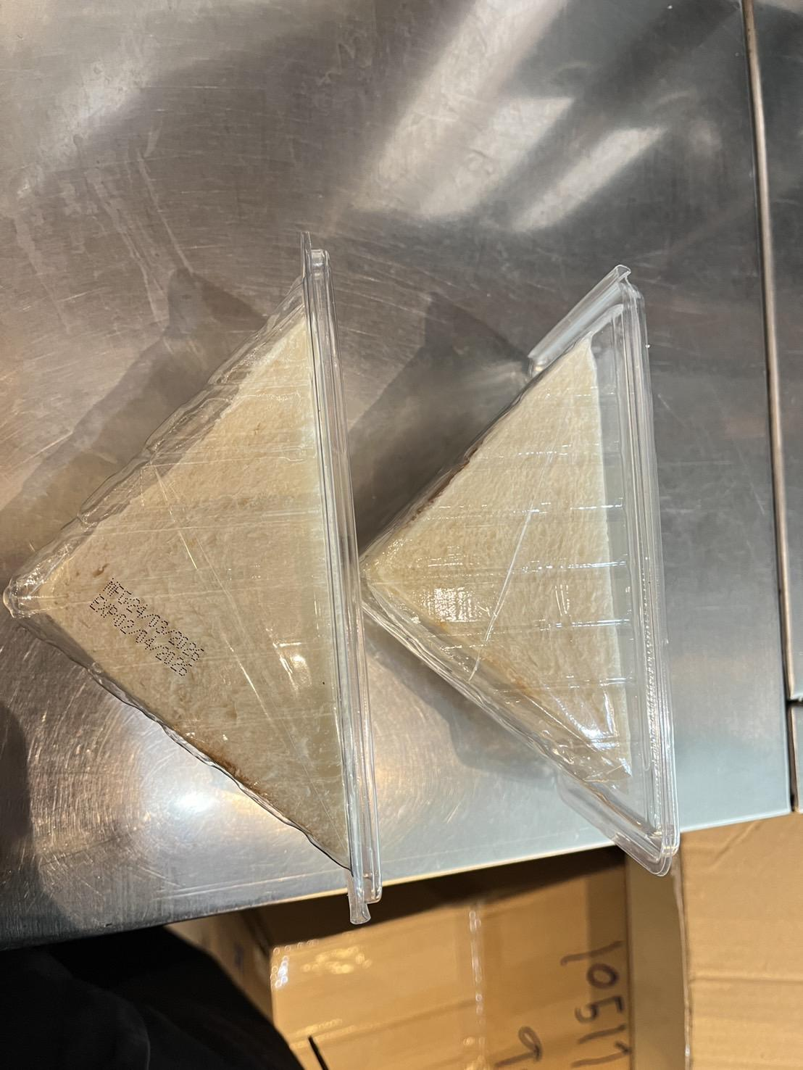
22 |  |  | 24.03.2569 | DD2333 |  | เค้กโบราณผลไม้ | 1 | พบสิ่งแปลกปลอมอยู่ในกล่องขนม |  | 23/03/69 | 01/04/1969 | 40 | 40.00 | แจ้งแล้ว | หนังสือชี้แจง | 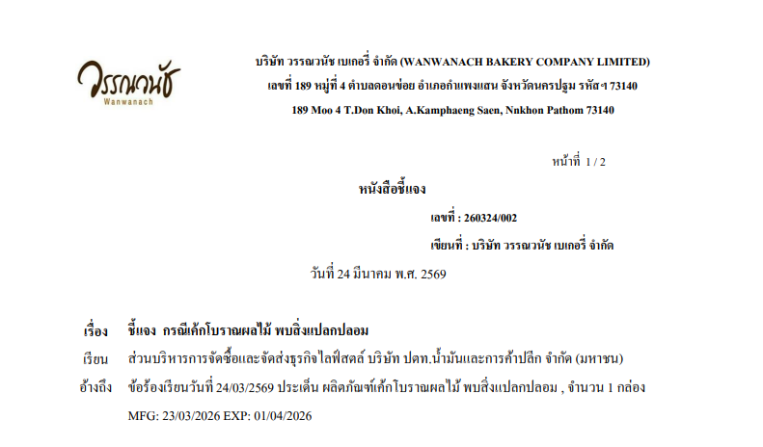 | 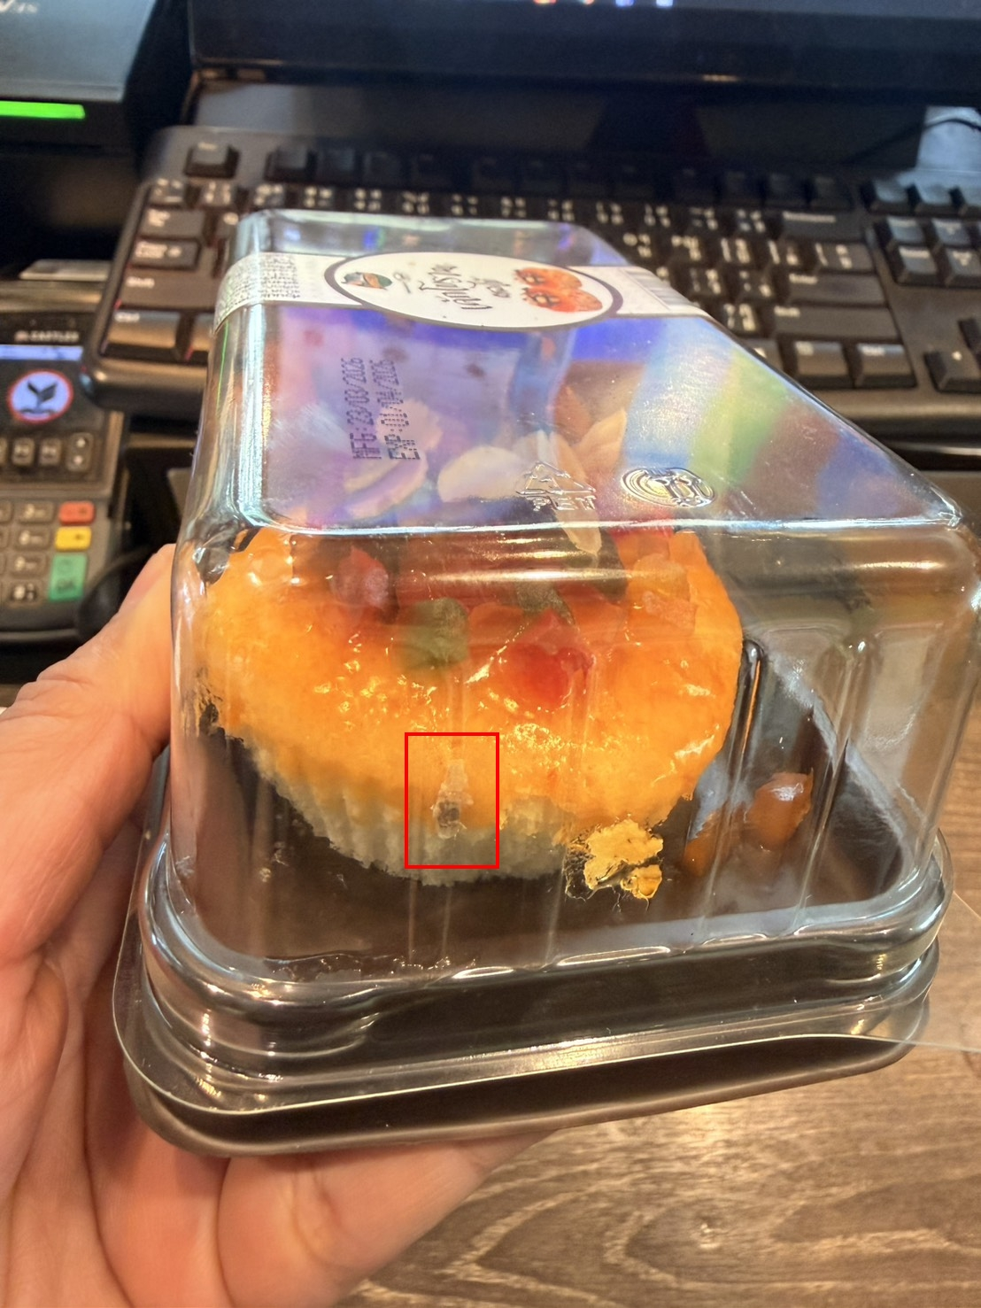
23 |  |  | 25.03.2569 | แบล็คแคนยอน สาขาดิโอล์ดสยาม |  | ช็อคโกแลตมูส | 3 | พบจุดราบนหน้าขนม |  | 13/03/69 | 28/03/69 | 40 | 120.00 | แจ้งแล้ว |  |  | 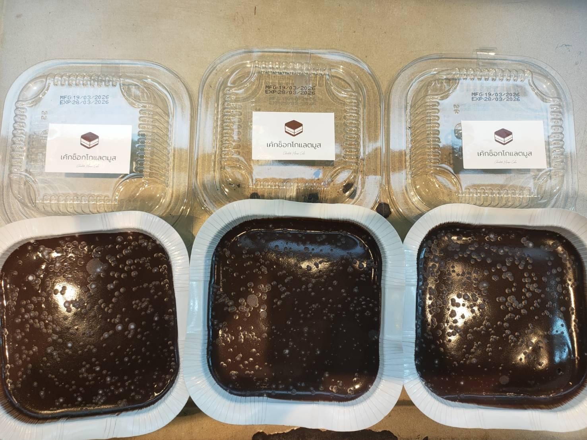
24 |  |  | 25.03.2569 | 22 ถ. พญาไท แขวงทุ่งพญาไท เขตราชเทวี กรุงเทพมหานคร |  | ช็อคโกแลตมูส | 1 | พบจุดราบนหน้าขนม |  | 16/03/2569 | 25/03/69 | 40 | 40.00 | แจ้งแล้ว |  |  | 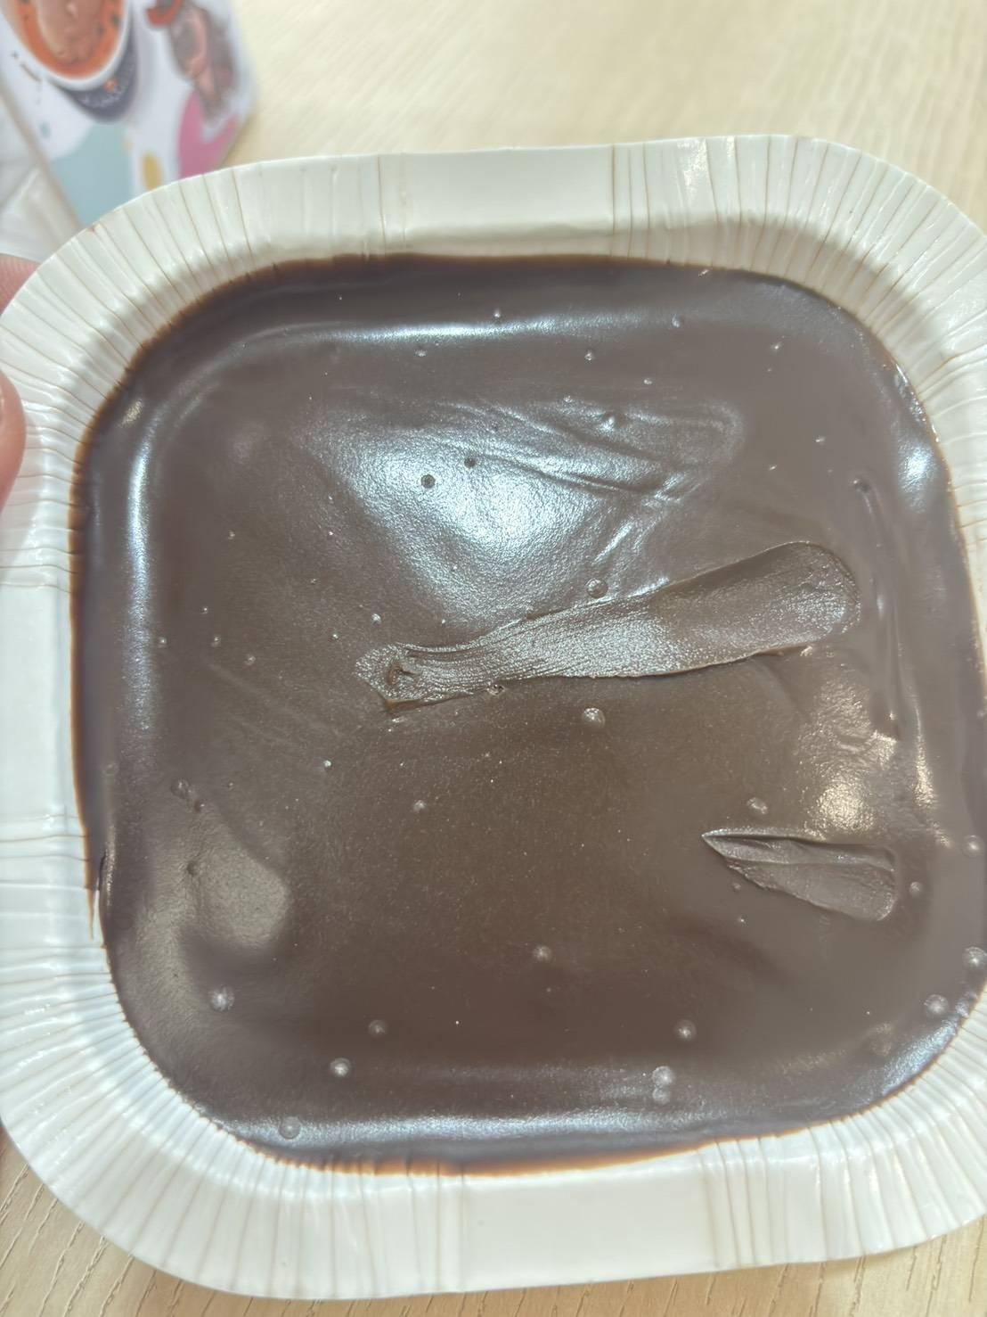
25 |  |  | 25.03.2569 | SD2988 |  | เค้กโบราณครีม | 1 | หน้าขนมเละ |  | 24/03/2569 | 244384 | 40 | 40.00 | แจ้งแล้ว | หนังสือแจ้ง | 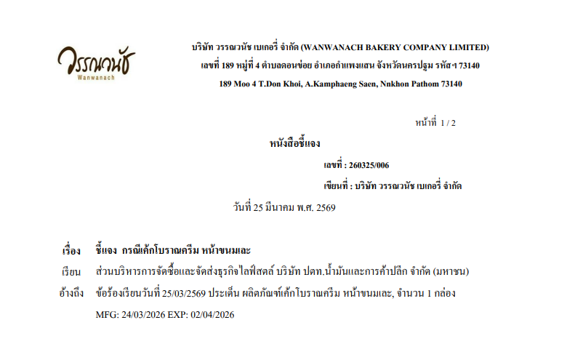 | 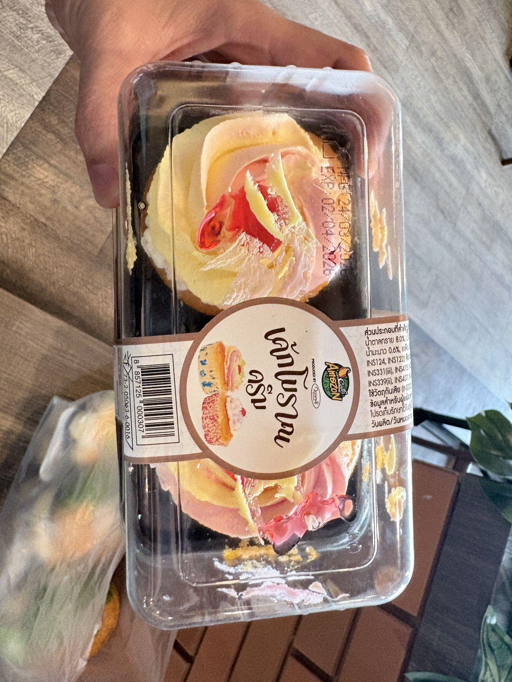
26 |  |  | 26.03.2569 | DD0679 |  | ทอฟฟี่ถั่วกระเช้า | 1 | ไม่มีฝา/ฝาหลุด |  | 26/03/2569 | 24/05/2026 | 100 | 100.00 | แจ้งแล้ว | หนังสือแจ้ง | 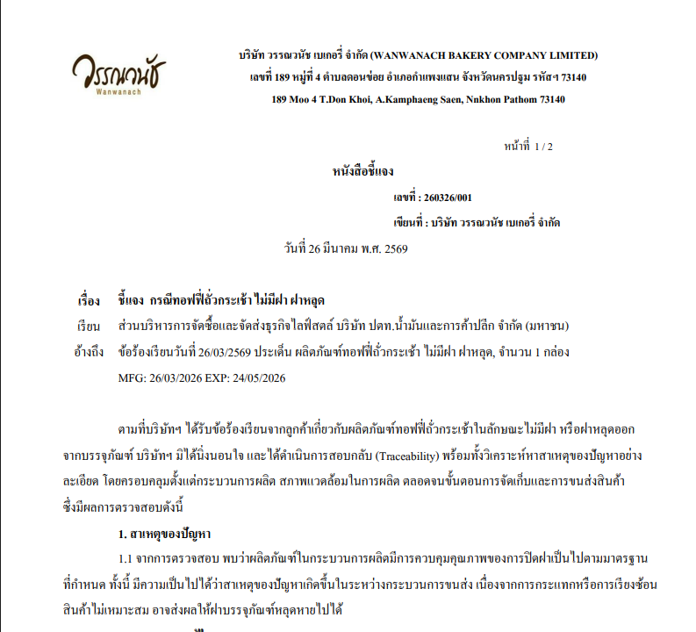
27 |  |  | 26.03.2569 | DD0679 |  | คอนแฟลค | 1 | ไม่มีสติ๊กเกอร์ |  | 26/03/2569 | 24/05/2026 | 50 | 50.00 | แจ้งแล้ว | หนังสือแจ้ง | 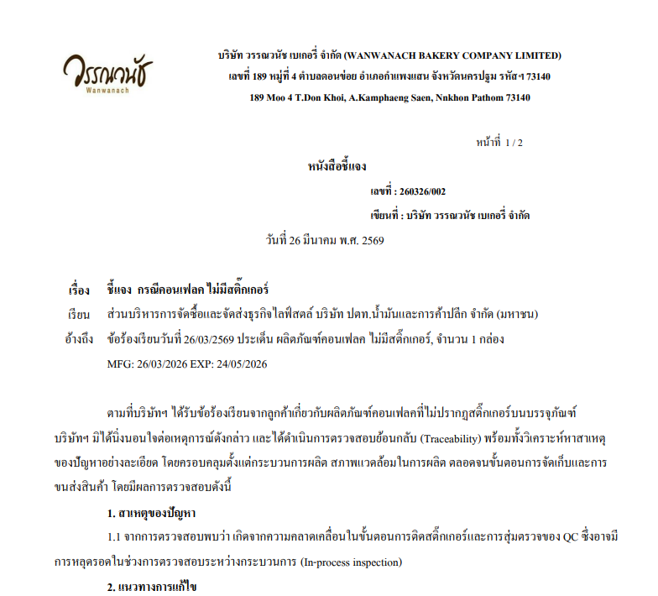 | 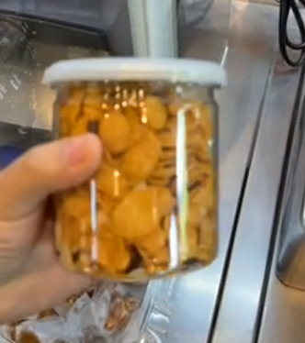
28 |  |  | 29.03.2569 | DD4532 เขตสวนหลวง |  | ชิฟฟอนสอดใส้เนยมะพร้าว | 1 | ไม่พบวันกมดอายุและวันที่หมดอายุ |  | - | - | 24.30 | 24.30 | แจ้งแล้ว | หนังสือแจ้ง | 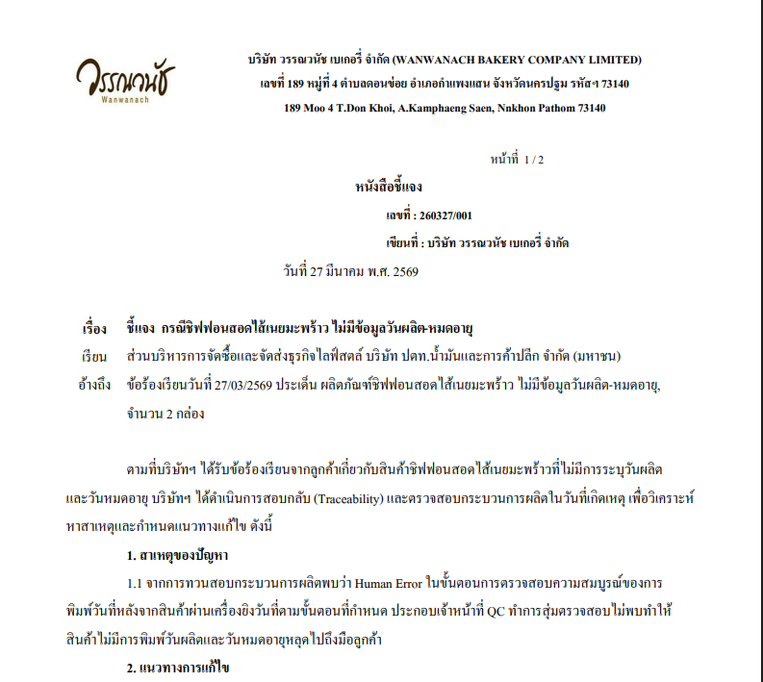 | 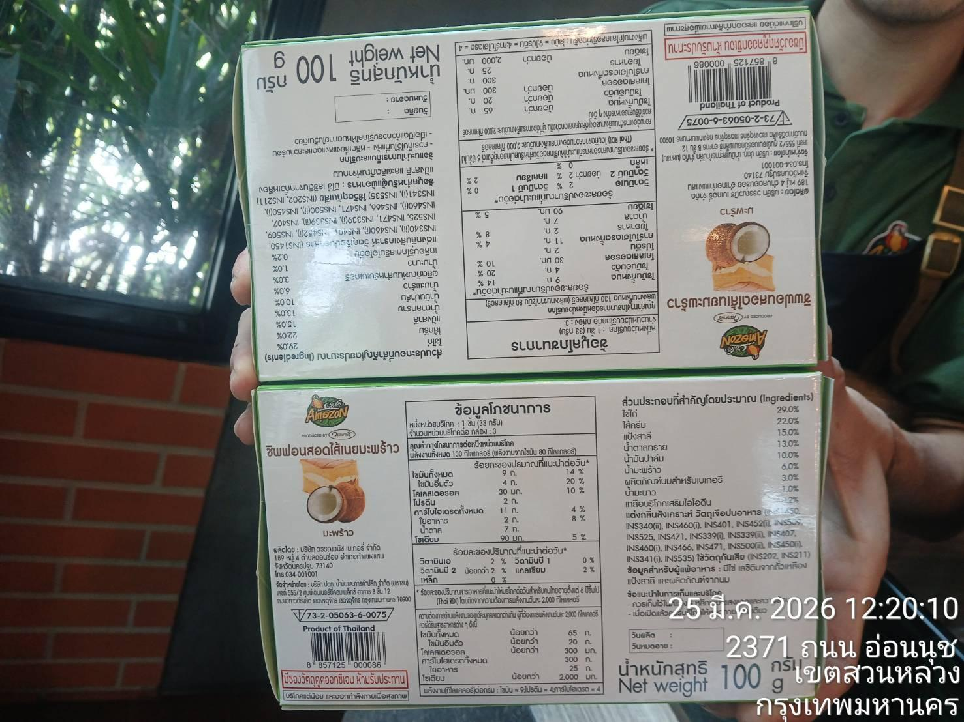
29 |  |  | 29.03.2569 | ราชบุรี DD3590 |  | เอแคลร์นมสด | 1 | สินค้ามีรสชาติขม |  | 26/03/2569 | 01/04/2026 | 33.41 | 33.41 | แจ้งแล้ว | หนังสือแจ้ง | 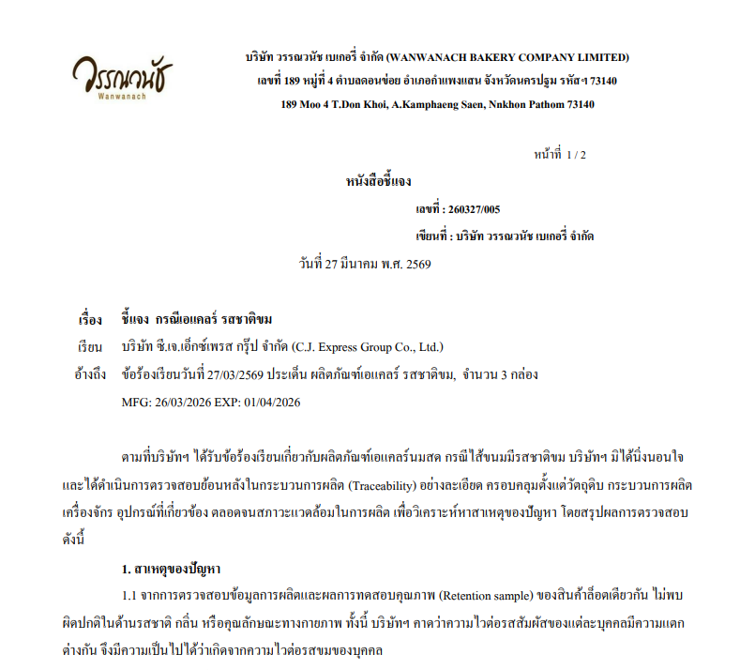 | 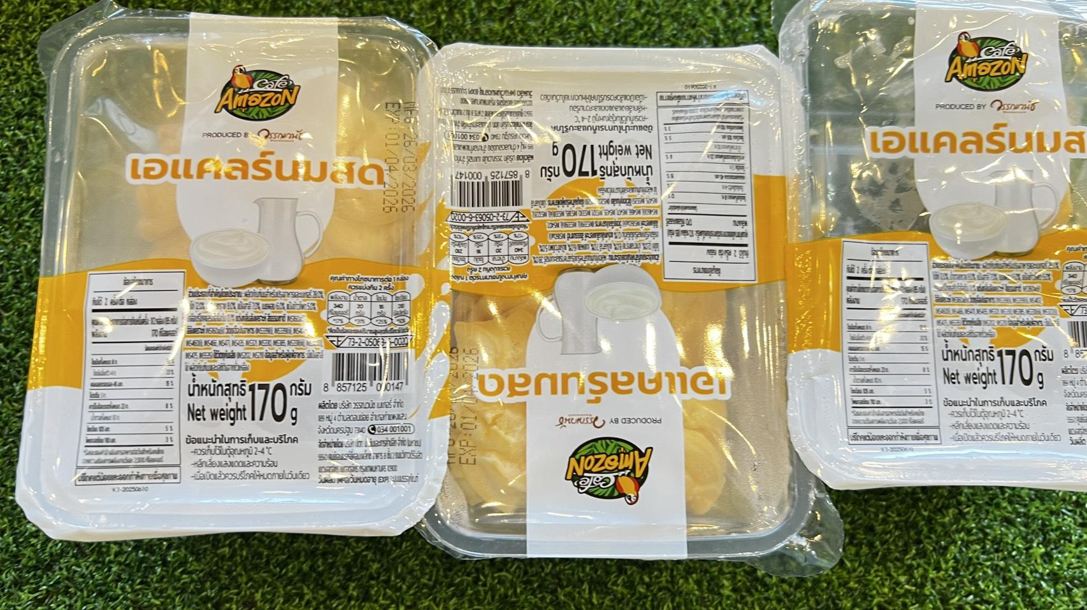
30 |  |  | 29.03.2569 | รพ.อุตรดิตถ์ |  | ครีมฮอร์น ใบเตย | 1 | มีแมลงอยู่ในกล่องขนม |  | 23/03/2569 | 01/04/2026 | 30.84 | 30.84 | แจ้งแล้ว
31 |  |  | 29.03.2569 | ร้านเเบล็คเเคนยอน 10511 10512 เมืองทอง |  | แซนด์วิชปูอัด | 1 | พบเศษพลาสติก |  | 27/03/69 | 05/04/1969 | 30.37 | 30.37 | แจ้งแล้ว
32 |  |  | 31.03.2569 | DD1178 |  | เอแคลร์นมสด | 1 | พบสิ่งแปลกปลอมอยู่ในกล่องขนม |  | 26/03/69 | 01/04/1969 | 33.41 | 33.41 | แจ้งแล้ว |  | 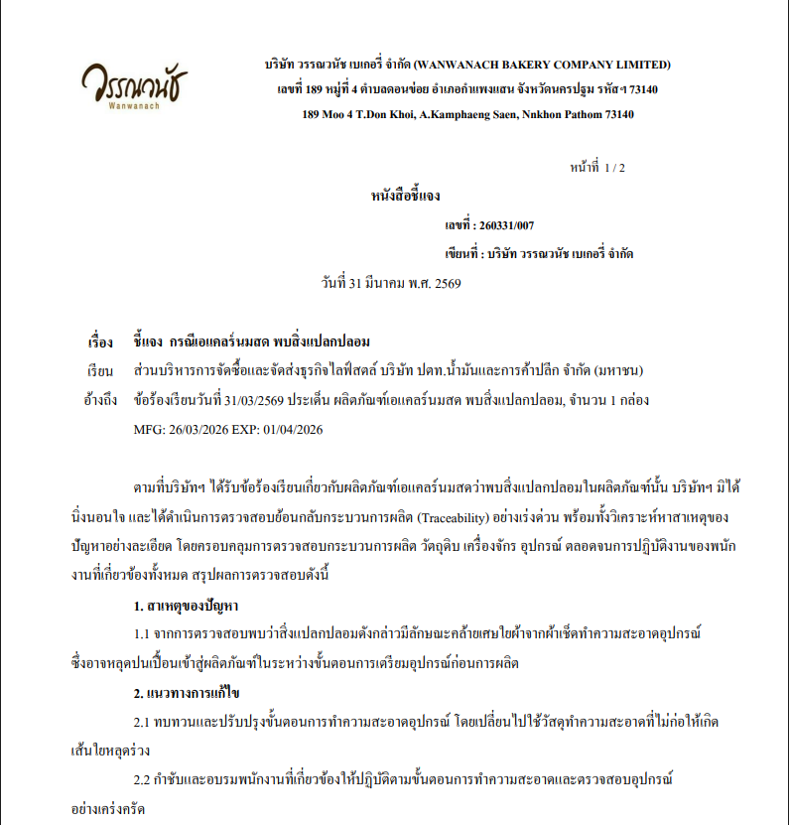 | 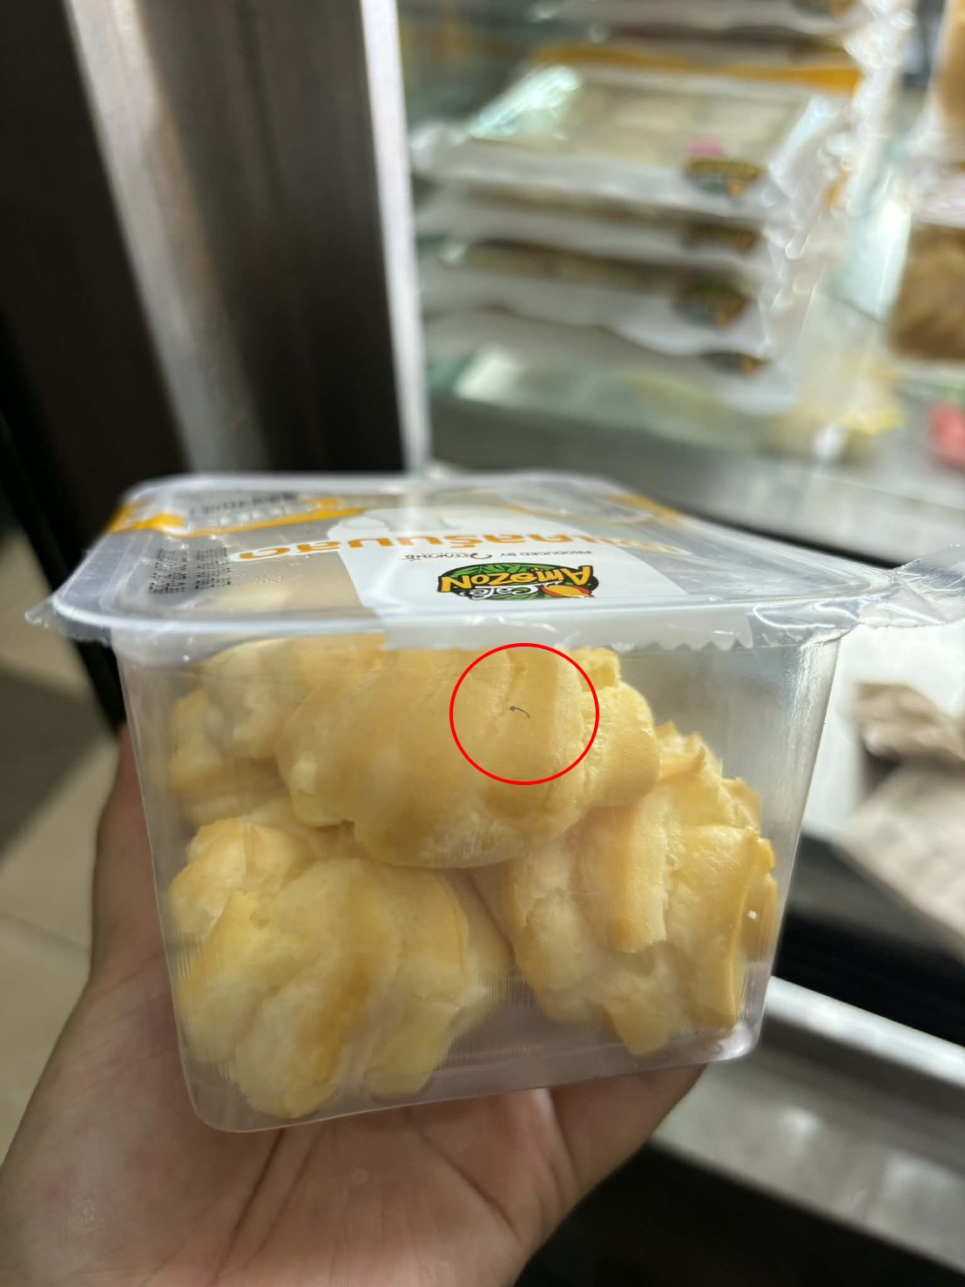
6 |  |  | 29.03.2569 | บูธหลัก |  | คัพเค้กมะพร้าวไส้ครีมเนยสด | 1 | ขึ้นรา |  | 24.03.2569 | 02.04.2569 | 27.34 | 27.34 | แจ้งแล้ว | หนังสือแจ้ง | 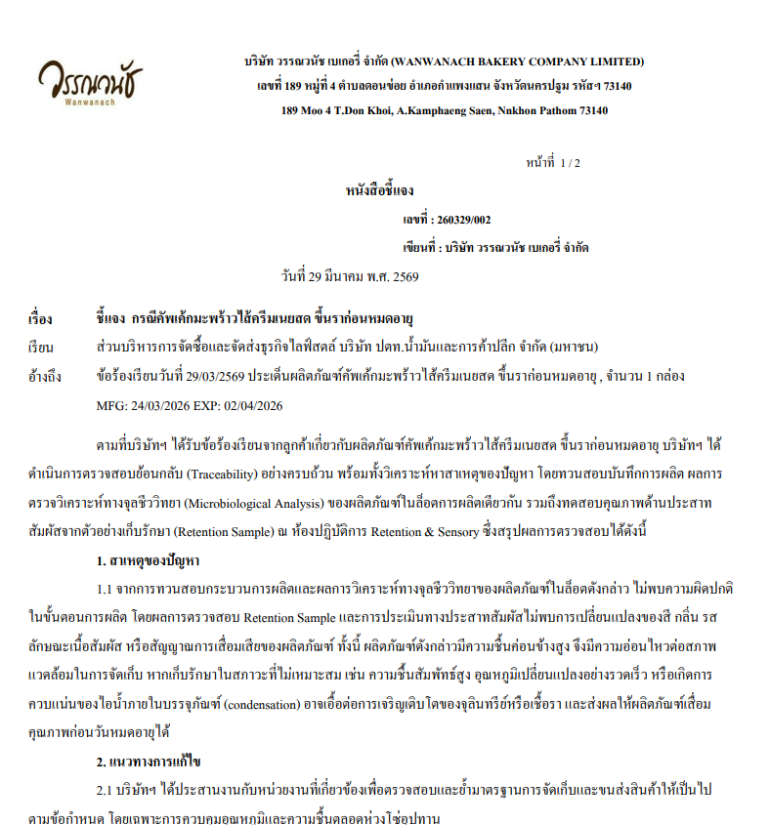

Ordering Apr
รายงานแจ้งปัญหา Telesales ประจำปี 2569 |  |  |  |  |  |  |  |  |  |  |  | Total | 1,345.00 | ฿
NO. | ปัญหา ขนม | ปัญหา ขนส่ง | วัน/เดือน/ปี ที่แจ้ง | เขตการขาย | รหัสสาขา | ชื่อสินค้า | จำนวนสินค้า ที่พบปัญา (กล่อง) | สาเหตุที่พบปัญหา | อุณหภูมิตู้แช่ | วันที่ผลิต | วันหมดอายุ | ราคา | คิดเป็นจำนวนเงิน | สถานะการแจ้งปัญหา QA/QC | การแก้ปัญหา QA/QC | หมายเหตุ | รูปภาพประกอบ
1 |  |  | 05.03.26 | DD0668 อ.ผู้ใหญ่เกษม |  | ขนมปังเนยนิ่ม | 1 | มดขึ้นในถุงค่ะ |  | 26.03.69 | 04.4.69 | 65 | 65.00 | แจ้งแล้ว | หนังสือชี้แจง | 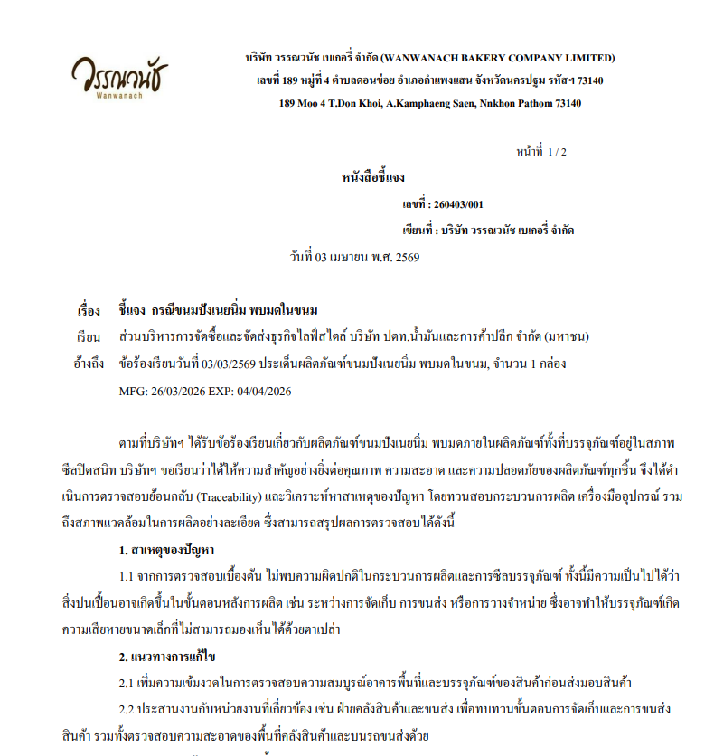
2 |  |  | 05.03.26 | 0075 ร้านปึงหงีเซียง |  | ชิฟฟอนรวมรส 8 ชิ้น | 12 | พบขึ้นรา |  | 23.03.2569 | 11.04.2569 | 100 | 1,200.00 | แจ้งแล้ว | หนังสือชี้แจง | 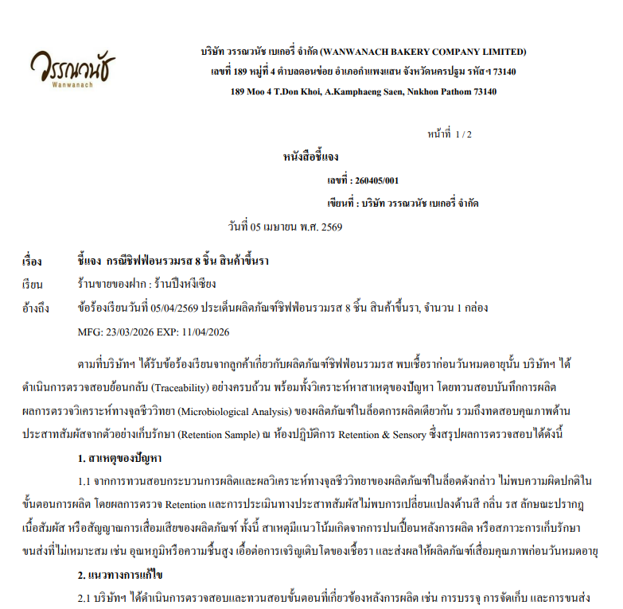 | 
3 |  |  | 07.04.2569 | แบล็คแคนยอน สาขาดิโอล์ดสยาม |  | ช็อคโกแลตมูส | 2 | พบขึ้นรา |  | 02.04.2569 | 11.04.2569 | 40 | 80.00 | แจ้งแล้ว | หนังสือชี้แจง |  | 

 |  |  |  |  |  |  |  |  |  |  |  |  | -
 |  |  |  |  |  |  |  |  |  |  |  |  | -
 |  |  |  |  |  |  |  |  |  |  |  |  | -
 |  |  |  |  |  |  |  |  |  |  |  |  | -
 |  |  |  |  |  |  |  |  |  |  |  |  | -
 |  |  |  |  |  |  |  |  |  |  |  |  | -
 |  |  |  |  |  |  |  |  |  |  |  |  | -
 |  |  |  |  |  |  |  |  |  |  |  |  | -
 |  |  |  |  |  |  |  |  |  |  |  |  | -
 |  |  |  |  |  |  |  |  |  |  |  |  | -
 |  |  |  |  |  |  |  |  |  |  |  |  | -
 |  |  |  |  |  |  |  |  |  |  |  |  | -
 |  |  |  |  |  |  |  |  |  |  |  |  | -
 |  |  |  |  |  |  |  |  |  |  |  |  | -
 |  |  |  |  |  |  |  |  |  |  |  |  | -
 |  |  |  |  |  |  |  |  |  |  |  |  | -
 |  |  |  |  |  |  |  |  |  |  |  |  | -
 |  |  |  |  |  |  |  |  |  |  |  |  | -
 |  |  |  |  |  |  |  |  |  |  |  |  | -
 |  |  |  |  |  |  |  |  |  |  |  |  | -
 |  |  |  |  |  |  |  |  |  |  |  |  | -
 |  |  |  |  |  |  |  |  |  |  |  |  | -
 |  |  |  |  |  |  |  |  |  |  |  |  | -
 |  |  |  |  |  |  |  |  |  |  |  |  | -

